liste
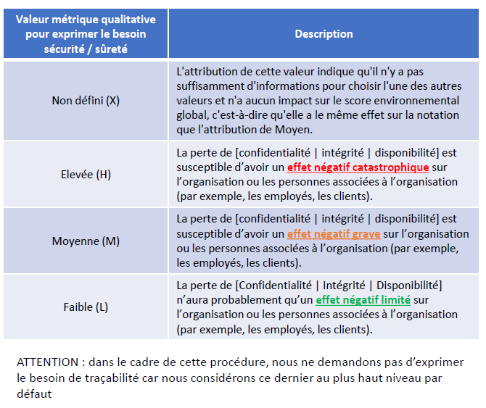
LISTE
Non défini [X]
Faible [L]
Moyenne [M]
Elevée [E]

